상품제안서
피닉스 LED 무드등 고속무선충전패드 | 상품코드: S21485

 |  |  |  |  |  |  | 02-713-8555 | www.synergygift.co.kr
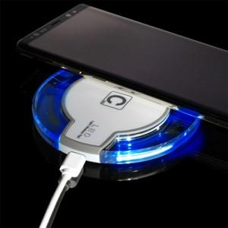 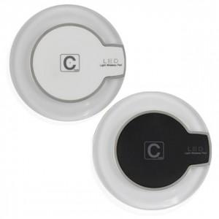

【상세/제작정보】 | 케이블과 가정용 충전 어댑터는 별도 구매품으로 구성품에 포함되지 않습니다.

【인쇄/포장옵션】 | 레이저 / 포장지포장

【공급단가】 | 수량 | 100~ | 500~ | 1,000~ | 3,000~ | 5,000~
*VAT별도 | 단가 | 4,050원 | 3,900원 | 3,750원 | 3,600원 | 3,510원

【상품 URL】 | https://www.synergygift.co.kr:443/src/goods_detail.php?gdno=21485

